Geo6
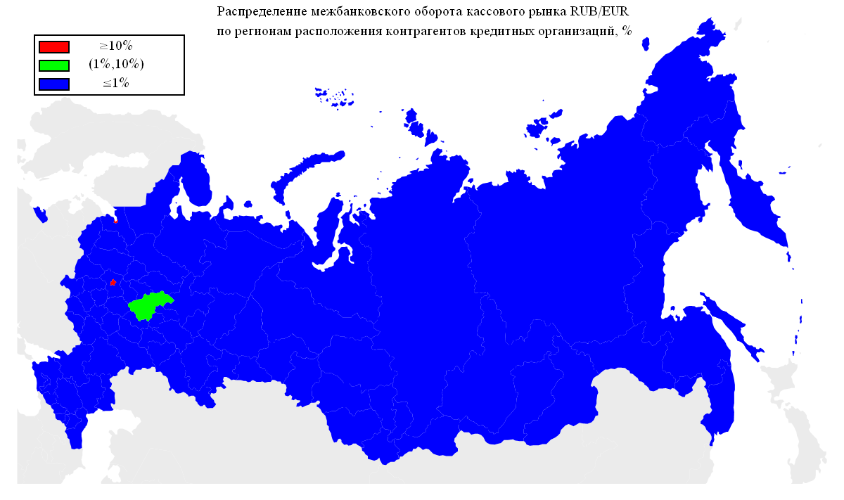
Распределение межбанковского оборота кассового рынка RUB/EUR по регионам расположения контрагентов кредитных организаций, представляющих отчетность по форме № 0409701.

Оборот | Географическая территория
75.77% | Г МОСКВА
11.75% | Г САНКТ-ПЕТЕРБУРГ
5.57% | НИЖЕГОРОДСКАЯ ОБЛАСТЬ
1.04% | ЛЕНИНГРАДСКАЯ ОБЛАСТЬ
0.95% | РЕСПУБЛИКА ТАТАРСТАН
0.79% | СВЕРДЛОВСКАЯ ОБЛАСТЬ
0.72% | РЕСПУБЛИКА БАШКОРТОСТАН
0.40% | САМАРСКАЯ ОБЛАСТЬ
0.38% | ТЮМЕНСКАЯ ОБЛАСТЬ
0.25% | КАБАРДИНО-БАЛКАРСКАЯ РЕСПУБЛИКА
0.20% | ЧЕЛЯБИНСКАЯ ОБЛАСТЬ
0.14% | ЛИПЕЦКАЯ ОБЛАСТЬ
0.14% | КУРСКАЯ ОБЛАСТЬ
0.12% | ЧУВАШСКАЯ РЕСПУБЛИКА
0.12% | ОРЕНБУРГСКАЯ ОБЛАСТЬ
0.10% | КАЛУЖСКАЯ ОБЛАСТЬ
0.10% | УЛЬЯНОВСКАЯ ОБЛАСТЬ
0.10% | ПЕРМСКИЙ КРАЙ
0.10% | НОВОСИБИРСКАЯ ОБЛАСТЬ
0.10% | ОМСКАЯ ОБЛАСТЬ
0.09% | РЕСПУБЛИКА ДАГЕСТАН
0.09% | САРАТОВСКАЯ ОБЛАСТЬ
0.09% | АЛТАЙСКИЙ КРАЙ
0.06% | ВОЛОГОДСКАЯ ОБЛАСТЬ
0.06% | СМОЛЕНСКАЯ ОБЛАСТЬ
0.05% | КРАСНОДАРСКИЙ КРАЙ
0.05% | РЕСПУБЛИКА САХА(ЯКУТИЯ)
0.05% | УДМУРТСКАЯ РЕСПУБЛИКА
0.05% | РЕСПУБЛИКА СЕВЕРНАЯ ОСЕТИЯ-АЛАНИЯ
0.05% | РЯЗАНСКАЯ ОБЛАСТЬ
0.05% | ИВАНОВСКАЯ ОБЛАСТЬ
0.04% | РОСТОВСКАЯ ОБЛАСТЬ
0.04% | БЕЛГОРОДСКАЯ ОБЛАСТЬ
0.04% | РЕСПУБЛИКА МОРДОВИЯ
0.04% | ИРКУТСКАЯ ОБЛАСТЬ
0.03% | ТАМБОВСКАЯ ОБЛАСТЬ
0.03% | МОСКОВСКАЯ ОБЛАСТЬ
0.03% | КИРОВСКАЯ ОБЛАСТЬ
0.02% | РЕСПУБЛИКА КОМИ
0.02% | ПСКОВСКАЯ ОБЛАСТЬ
0.02% | ТОМСКАЯ ОБЛАСТЬ
0.02% | ТУЛЬСКАЯ ОБЛАСТЬ
0.01% | РЕСПУБЛИКА АЛТАЙ
0.01% | КАЛИНИНГРАДСКАЯ ОБЛАСТЬ
0.01% | КОСТРОМСКАЯ ОБЛАСТЬ
0.01% | ХАБАРОВСКИЙ КРАЙ

Geo5

Распределение межбанковского оборота кассового рынка RUB/USD по регионам расположения контрагентов кредитных организаций, представляющих отчетность по форме № 0409701.

Оборот | Географическая территория
89.16% | Г МОСКВА
4.86% | Г САНКТ-ПЕТЕРБУРГ
4.24% | ТЮМЕНСКАЯ ОБЛАСТЬ
0.33% | ЧЕЛЯБИНСКАЯ ОБЛАСТЬ
0.31% | НОВОСИБИРСКАЯ ОБЛАСТЬ
0.29% | НИЖЕГОРОДСКАЯ ОБЛАСТЬ
0.23% | РЕСПУБЛИКА ТАТАРСТАН
0.20% | СМОЛЕНСКАЯ ОБЛАСТЬ
0.10% | ЛЕНИНГРАДСКАЯ ОБЛАСТЬ
0.05% | ПРИМОРСКИЙ КРАЙ
0.04% | СВЕРДЛОВСКАЯ ОБЛАСТЬ
0.03% | САМАРСКАЯ ОБЛАСТЬ
0.01% | РЕСПУБЛИКА БАШКОРТОСТАН
0.01% | ХАБАРОВСКИЙ КРАЙ
0.01% | УДМУРТСКАЯ РЕСПУБЛИКА
0.01% | ВОЛОГОДСКАЯ ОБЛАСТЬ
0.01% | РОСТОВСКАЯ ОБЛАСТЬ
0.01% | РЕСПУБЛИКА МОРДОВИЯ
0.01% | КИРОВСКАЯ ОБЛАСТЬ
0.01% | РЕСПУБЛИКА СЕВЕРНАЯ ОСЕТИЯ-АЛАНИЯ
0.01% | КАБАРДИНО-БАЛКАРСКАЯ РЕСПУБЛИКА
0.01% | ИРКУТСКАЯ ОБЛАСТЬ

Geo4
Географическая структура межбанковского оборота сделок swap пары EUR/USD по местонахождению контрагента-нерезидента.

Оборот | Географическая территория
78.41% | ЗАПАДНАЯ ЕВРОПА
11.78% | СНГ
4.34% | СЕВЕРНАЯ ЕВРОПА
2.64% | КИПР
1.96% | ВОСТОЧНАЯ ЕВРОПА
0.64% | ЮЖНАЯ АМЕРИКА
0.16% | СЕВЕРНАЯ АМЕРИКА
0.05% | ЮЖНАЯ ЕВРОПА
0.02% | АЗИЯ

 |  | ЗАПАДНАЯ ЕВРОПА | АВСТРИЯ
 |  |  | ГЕРМАНИЯ
 |  |  | НИДЕРЛАНДЫ
 |  |  | СОЕДИНЕННОЕ КОРОЛЕВСТВО
 |  |  | ФРАНЦИЯ
 |  |  | ШВЕЙЦАРИЯ
 |  | СНГ | АРМЕНИЯ
 |  |  | БЕЛАРУСЬ
 |  |  | КАЗАХСТАН
 |  |  | МОЛДОВА, РЕСПУБЛИКА
 |  |  | ТАДЖИКИСТАН
 |  |  | УКРАИНА
 |  | СЕВЕРНАЯ ЕВРОПА | ДАНИЯ
 |  |  | ЛАТВИЯ
 |  |  | ШВЕЦИЯ
 |  | КИПР | КИПР
 |  | ВОСТОЧНАЯ ЕВРОПА | ВЕНГРИЯ
 |  | ЮЖНАЯ АМЕРИКА | ГАЙАНА
 |  | СЕВЕРНАЯ АМЕРИКА | СОЕДИНЕННЫЕ ШТАТЫ
 |  | ЮЖНАЯ ЕВРОПА | СЛОВЕНИЯ
 |  | АЗИЯ | КАТАР

* - Деление стран по географическим территориям основывается на данных энциклопедии 'ВикипедиЯ' (ru.wikipedia.org).

Geo3
Географическая структура межбанковского оборота кассового рынка пары EUR/USD по местонахождению контрагента-нерезидента.

Оборот | Географическая территория
88.45% | ЗАПАДНАЯ ЕВРОПА
6.85% | СНГ
3.62% | СЕВЕРНАЯ ЕВРОПА
0.42% | СЕВЕРНАЯ АМЕРИКА
0.39% | АЗИЯ
0.12% | ЮЖНАЯ ЕВРОПА
0.06% | АВСТРАЛИЯ
0.03% | ЮЖНАЯ АМЕРИКА
0.03% | КИПР
0.02% | ВОСТОЧНАЯ ЕВРОПА

 |  | ЗАПАДНАЯ ЕВРОПА | АВСТРИЯ
 |  |  | БЕЛЬГИЯ
 |  |  | ГЕРМАНИЯ
 |  |  | НИДЕРЛАНДЫ
 |  |  | СОЕДИНЕННОЕ КОРОЛЕВСТВО
 |  |  | ФРАНЦИЯ
 |  |  | ШВЕЙЦАРИЯ
 |  | СНГ | АЗЕРБАЙДЖАН
 |  |  | АРМЕНИЯ
 |  |  | БЕЛАРУСЬ
 |  |  | КАЗАХСТАН
 |  |  | КИРГИЗИЯ
 |  |  | МОЛДОВА, РЕСПУБЛИКА
 |  |  | ТАДЖИКИСТАН
 |  |  | УЗБЕКИСТАН
 |  |  | УКРАИНА
 |  | СЕВЕРНАЯ ЕВРОПА | ДАНИЯ
 |  |  | ЛАТВИЯ
 |  |  | ШВЕЦИЯ
 |  |  | ЭСТОНИЯ
 |  | СЕВЕРНАЯ АМЕРИКА | БЕЛИЗ
 |  |  | СОЕДИНЕННЫЕ ШТАТЫ
 |  | АЗИЯ | ГОНКОНГ
 |  |  | ИЗРАИЛЬ
 |  |  | ИНДИЯ
 |  |  | КАТАР
 |  |  | КОРЕЯ, НАРОДНО-ДЕМОКРАТИЧЕСКАЯ РЕСПУБЛИКА
 |  |  | КОРЕЯ, РЕСПУБЛИКА
 |  |  | МОНГОЛИЯ
 |  |  | СИНГАПУР
 |  |  | ЯПОНИЯ
 |  | ЮЖНАЯ ЕВРОПА | ИСПАНИЯ
 |  |  | ИТАЛИЯ
 |  |  | СЛОВЕНИЯ
 |  | АВСТРАЛИЯ | АВСТРАЛИЯ
 |  | ЮЖНАЯ АМЕРИКА | ГАЙАНА
 |  |  | ПАРАГВАЙ
 |  | КИПР | КИПР
 |  | ВОСТОЧНАЯ ЕВРОПА | ВЕНГРИЯ

* - Деление стран по географическим территориям основывается на данных энциклопедии 'ВикипедиЯ' (ru.wikipedia.org).

Geo2
Географическая структура межбанковского оборота сделок swap пары RUB/USD по местонахождению контрагента-нерезидента.

Оборот | Географическая территория
88.83% | ЗАПАДНАЯ ЕВРОПА
3.93% | ЮЖНАЯ АМЕРИКА
2.84% | СЕВЕРНАЯ ЕВРОПА
1.57% | СНГ
1.06% | ЮЖНАЯ ЕВРОПА
0.65% | КИПР
0.56% | СЕВЕРНАЯ АМЕРИКА
0.44% | ВОСТОЧНАЯ ЕВРОПА
0.13% | АЗИЯ
0.01% | ТУРЦИЯ

 |  | ЗАПАДНАЯ ЕВРОПА | АВСТРИЯ
 |  |  | БЕЛЬГИЯ
 |  |  | ГЕРМАНИЯ
 |  |  | ИРЛАНДИЯ
 |  |  | НИДЕРЛАНДЫ
 |  |  | СОЕДИНЕННОЕ КОРОЛЕВСТВО
 |  |  | ФРАНЦИЯ
 |  |  | ШВЕЙЦАРИЯ
 |  | ЮЖНАЯ АМЕРИКА | ГАЙАНА
 |  |  | ПАРАГВАЙ
 |  |  | ФРАНЦУЗСКАЯ ГВИАНА
 |  | СЕВЕРНАЯ ЕВРОПА | ЛАТВИЯ
 |  |  | ФИНЛЯНДИЯ
 |  |  | ШВЕЦИЯ
 |  | СНГ | АРМЕНИЯ
 |  |  | БЕЛАРУСЬ
 |  |  | КАЗАХСТАН
 |  |  | КИРГИЗИЯ
 |  |  | МОЛДОВА, РЕСПУБЛИКА
 |  |  | ТАДЖИКИСТАН
 |  |  | УКРАИНА
 |  | ЮЖНАЯ ЕВРОПА | ИТАЛИЯ
 |  |  | СЛОВЕНИЯ
 |  | КИПР | КИПР
 |  | СЕВЕРНАЯ АМЕРИКА | СОЕДИНЕННЫЕ ШТАТЫ
 |  | ВОСТОЧНАЯ ЕВРОПА | ВЕНГРИЯ
 |  |  | ПОЛЬША
 |  |  | СЛОВАКИЯ
 |  |  | ЧЕШСКАЯ РЕСПУБЛИКА
 |  | АЗИЯ | ИЗРАИЛЬ
 |  |  | КАТАР
 |  |  | КОРЕЯ, РЕСПУБЛИКА
 |  |  | СИНГАПУР
 |  |  | ЯПОНИЯ
 |  | ТУРЦИЯ | ТУРЦИЯ

* - Деление стран по географическим территориям основывается на данных энциклопедии 'ВикипедиЯ' (ru.wikipedia.org).

Geo1
Географическая структура межбанковского оборота кассового рынка пары RUB/USD по местонахождению контрагента-нерезидента.

Оборот | Географическая территория
81.52% | ЗАПАДНАЯ ЕВРОПА
7.01% | ЮЖНАЯ АМЕРИКА
5.84% | СЕВЕРНАЯ ЕВРОПА
2.56% | КИПР
2.52% | СНГ
0.25% | СЕВЕРНАЯ АМЕРИКА
0.22% | АЗИЯ
0.04% | ЮЖНАЯ ЕВРОПА
0.03% | ВОСТОЧНАЯ ЕВРОПА
0.01% | НОВАЯ ЗЕЛАНДИЯ
0.00% | АФРИКА

 |  | ЗАПАДНАЯ ЕВРОПА | АВСТРИЯ
 |  |  | БЕЛЬГИЯ
 |  |  | ГЕРМАНИЯ
 |  |  | ИРЛАНДИЯ
 |  |  | ЛИХТЕНШТЕЙН
 |  |  | ЛЮКСЕМБУРГ
 |  |  | НИДЕРЛАНДЫ
 |  |  | СОЕДИНЕННОЕ КОРОЛЕВСТВО
 |  |  | ФРАНЦИЯ
 |  |  | ШВЕЙЦАРИЯ
 |  | ЮЖНАЯ АМЕРИКА | ГАЙАНА
 |  |  | ПАРАГВАЙ
 |  | СЕВЕРНАЯ ЕВРОПА | ДАНИЯ
 |  |  | ЛАТВИЯ
 |  |  | ЛИТВА
 |  |  | ФИНЛЯНДИЯ
 |  |  | ШВЕЦИЯ
 |  |  | ЭСТОНИЯ
 |  | КИПР | КИПР
 |  | СНГ | АЗЕРБАЙДЖАН
 |  |  | АРМЕНИЯ
 |  |  | БЕЛАРУСЬ
 |  |  | КАЗАХСТАН
 |  |  | КИРГИЗИЯ
 |  |  | МОЛДОВА, РЕСПУБЛИКА
 |  |  | ТАДЖИКИСТАН
 |  |  | ТУРКМЕНИЯ
 |  |  | УЗБЕКИСТАН
 |  |  | УКРАИНА
 |  | СЕВЕРНАЯ АМЕРИКА | БЕЛИЗ
 |  |  | ДОМИНИКА
 |  |  | НИКАРАГУА
 |  |  | СОЕДИНЕННЫЕ ШТАТЫ
 |  | АЗИЯ | ВЬЕТНАМ
 |  |  | ГОНКОНГ
 |  |  | ГРУЗИЯ
 |  |  | ИЗРАИЛЬ
 |  |  | ИРАН, ИСЛАМСКАЯ РЕСПУБЛИКА
 |  |  | КАТАР
 |  |  | КИТАЙ
 |  |  | КОРЕЯ, РЕСПУБЛИКА
 |  |  | МОНГОЛИЯ
 |  |  | НЕПАЛ
 |  |  | ОБЪЕДИНЕННЫЕ АРАБСКИЕ ЭМИРАТЫ
 |  |  | СИНГАПУР
 |  |  | ЯПОНИЯ
 |  | ЮЖНАЯ ЕВРОПА | ГРЕЦИЯ
 |  |  | СЛОВЕНИЯ
 |  | ВОСТОЧНАЯ ЕВРОПА | ВЕНГРИЯ
 |  |  | ПОЛЬША
 |  |  | ЧЕШСКАЯ РЕСПУБЛИКА
 |  | НОВАЯ ЗЕЛАНДИЯ | НОВАЯ ЗЕЛАНДИЯ
 |  | АФРИКА | МАВРИКИЙ
 |  |  | РУАНДА

* - Деление стран по географическим территориям основывается на данных энциклопедии 'ВикипедиЯ' (ru.wikipedia.org).

